うるま市-具志川
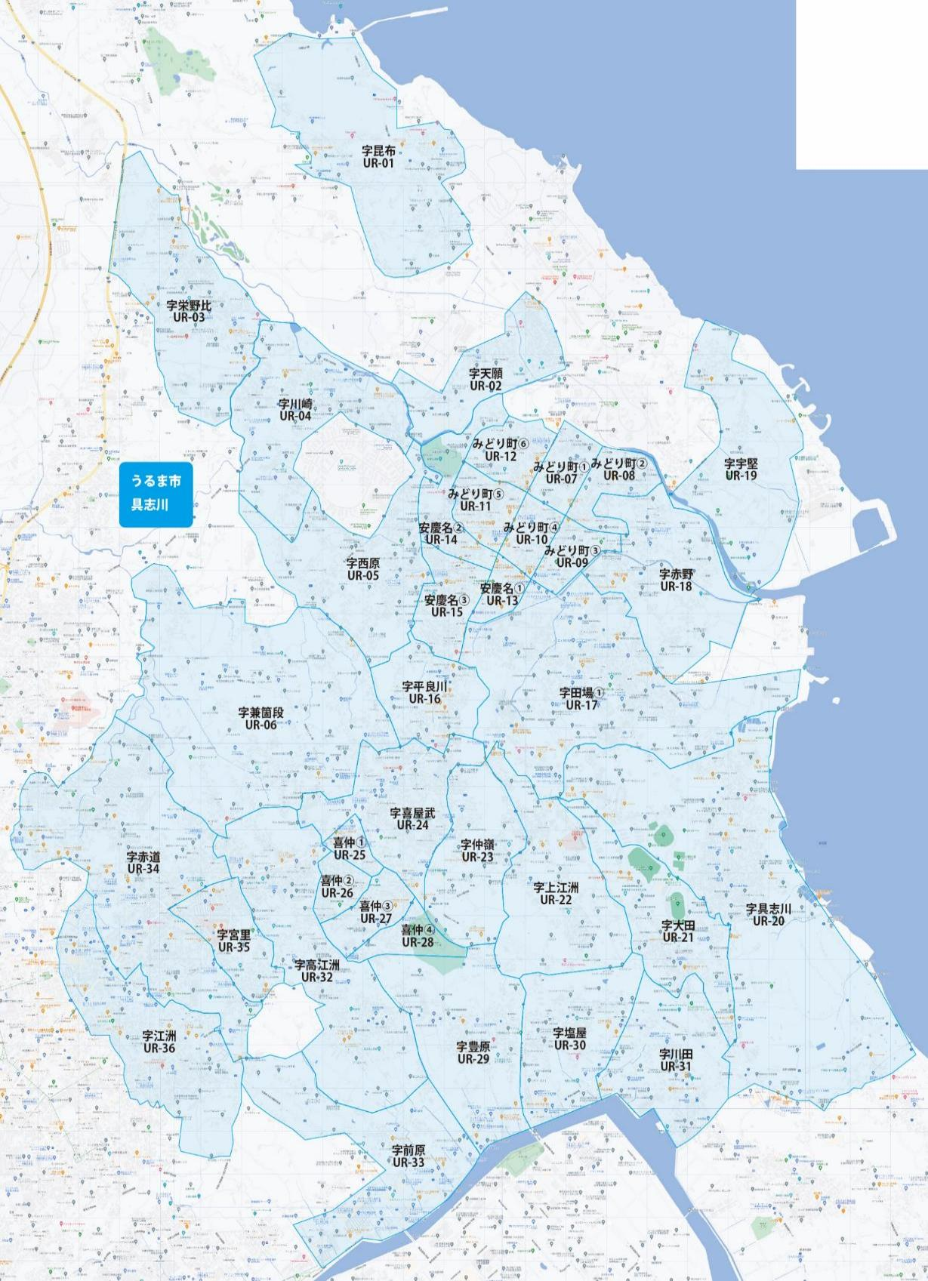

 |  |  |  |  |  |  |  |  | 2025-11-25 |  | 総部数
 |  |  |  |  |  |  |  | ①セグメントを選びます▶ | 軒並 | 配布部数 | 軒並 | 集合 | 戸建
 |  |  |  |  |  |  |  |  | 合計 | 0 | 23040 | 11120 | 11900
▼②選択するエリアに「1」を入力 |  |  |  |  |  |  | ▼②選択するエリアに「1」を入力 |  |  | ▲③合計値が表示されます
選択 | 図番 | 町域 | 配布部数 | 軒並 | 集合 | 戸建 | 選択 | 図番 | 町域 | 配布部数 | 軒並 | 集合 | 戸建
 | UR-01 | 字昆布 | 0 | 440 | 100 | 340 |  | UR-19 | 字宇堅 | 0 | 320 | 40 | 280
 | UR-02 | 字天願 | 0 | 350 | 90 | 260 |  | UR-20 | 字具志川 | 0 | 1270 | 490 | 780
 | UR-03 | 字栄野比 | 0 | 550 | 160 | 390 |  | UR-21 | 字大田 | 0 | 410 | 170 | 240
 | UR-04 | 字川崎 | 0 | 630 | 300 | 330 |  | UR-22 | 字上江洲 | 0 | 560 | 220 | 340
 | UR-05 | 字西原 | 0 | 820 | 310 | 510 |  | UR-23 | 字仲嶺 | 0 | 360 | 130 | 230
 | UR-06 | 字兼箇段 | 0 | 1100 | 560 | 540 |  | UR-24 | 字喜屋武 | 0 | 960 | 410 | 550
 | UR-07 | みどり町1丁目 | 0 | 280 | 180 | 100 |  | UR-25 | 喜仲1丁目 | 0 | 160 | 80 | 80
 | UR-08 | みどり町2丁目 | 0 | 530 | 300 | 230 |  | UR-26 | 喜仲2丁目 | 0 | 330 | 140 | 190
 | UR-09 | みどり町3丁目 | 0 | 520 | 370 | 150 |  | UR-27 | 喜仲3丁目 | 0 | 220 | 90 | 130
 | UR-10 | みどり町4丁目 | 0 | 470 | 350 | 110 |  | UR-28 | 喜仲4丁目 | 0 | 100 | 10 | 90
 | UR-11 | みどり町5丁目 | 0 | 510 | 330 | 170 |  | UR-29 | 字豊原 | 0 | 450 | 180 | 270
 | UR-12 | みどり町6丁目 | 0 | 260 | 150 | 110 |  | UR-30 | 字塩屋 | 0 | 650 | 370 | 280
 | UR-13 | 安慶名1丁目 | 0 | 180 | 150 | 30 |  | UR-31 | 字川田 | 0 | 350 | 130 | 220
 | UR-14 | 安慶名2丁目 | 0 | 290 | 60 | 230 |  | UR-32 | 字高江洲 | 0 | 1180 | 650 | 530
 | UR-15 | 安慶名3丁目 | 0 | 580 | 190 | 390 |  | UR-33 | 字前原 | 0 | 570 | 400 | 170
 | UR-16 | 字平良川 | 0 | 470 | 200 | 270 |  | UR-34 | 字赤道 | 0 | 2550 | 1400 | 1150
 | UR-17 | 字田場 | 0 | 1700 | 890 | 810 |  | UR-35 | 字宮里 | 0 | 1230 | 780 | 450
 | UR-18 | 字赤野 | 0 | 500 | 140 | 360 |  | UR-36 | 字江洲 | 0 | 1190 | 600 | 590

うるま市-石川
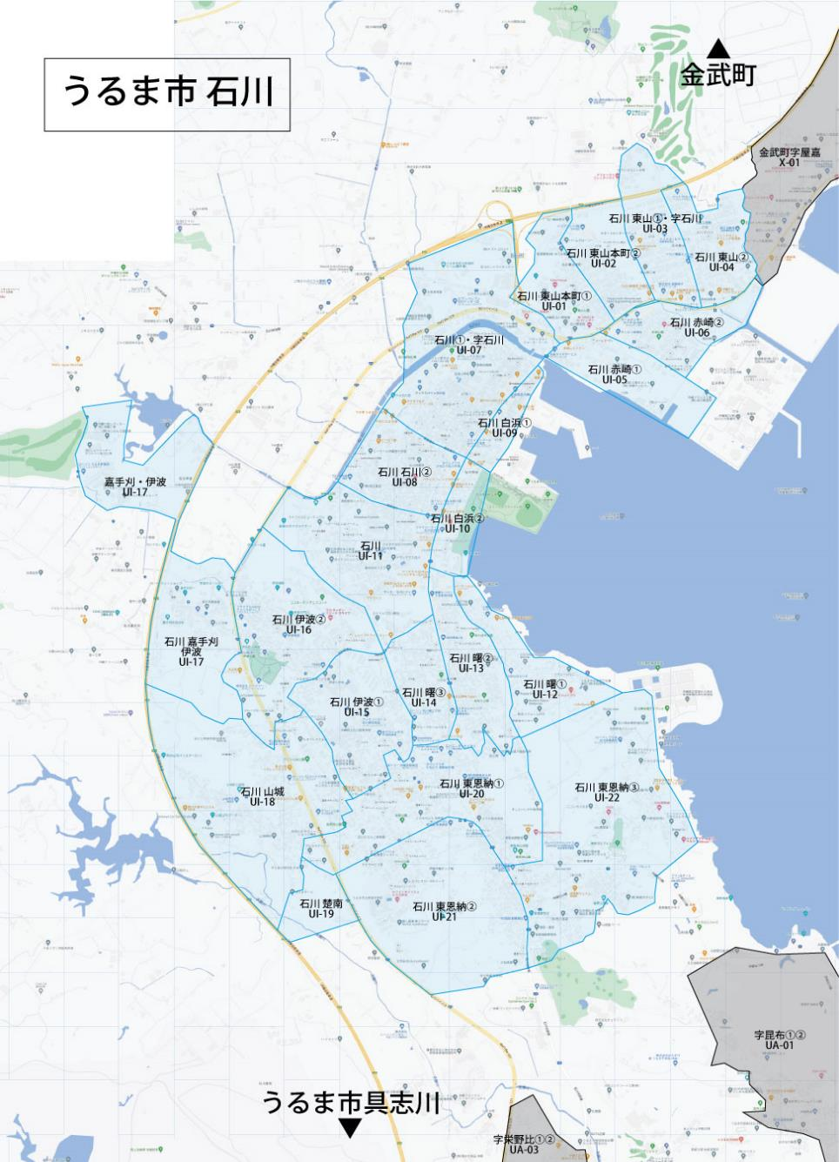

 |  |  |  |  |  |  |  |  | 2024-06-24 |  | 総部数
 |  |  |  |  |  |  |  | ①セグメントを選びます▶ | 軒並 | 配布部数 | 軒並 | 集合 | 戸建
 |  |  |  |  |  |  |  |  | 合計 | 0 | 7170 | 3240 | 3880
▼②選択するエリアに「1」を入力 |  |  |  |  |  |  | ▼②選択するエリアに「1」を入力 |  |  | ▲③合計値が表示されます
選択 | 図番 | 町域 | 配布部数 | 軒並 | 集合 | 戸建 | 選択 | 図番 | 町域 | 配布部数 | 軒並 | 集合 | 戸建
 | UI-01 | 石川東山本町1丁目 | 0 | 150 | 30 | 120 |  | UI-12 | 石川 曙1丁目 | 0 | 220 | 110 | 100
 | UI-02 | 石川東山本町2丁目 | 0 | 280 | 130 | 150 |  | UI-13 | 石川 曙2丁目 | 0 | 380 | 170 | 200
 | UI-03 | 石川東山1丁目・字石川 | 0 | 440 | 230 | 210 |  | UI-14 | 石川 曙3丁目 | 0 | 330 | 180 | 150
 | UI-04 | 石川東山2丁目 | 0 | 270 | 80 | 190 |  | UI-15 | 石川 伊波①（石川高校） | 0 | 440 | 250 | 190
 | UI-05 | 石川赤崎１丁目 | 0 | 100 | 90 | 10 |  | UI-16 | 石川 伊波②（ｺｺｶﾞｰﾃﾞﾝ） | 0 | 330 | 110 | 220
 | UI-06 | 石川 赤崎２丁目 | 0 | 250 | 120 | 130 |  | UI-17 | 石川 嘉手苅・伊波 | 0 | 230 | 130 | 100
 | UI-07 | 石川１丁目・字石川 | 0 | 650 | 280 | 370 |  | UI-18 | 石川 山城 | 0 | 370 | 120 | 250
 | UI-08 | 石川2丁目 | 0 | 510 | 200 | 300 |  | UI-19 | 石川 楚南 | 0 | 50 | 30 | 10
 | UI-09 | 石川 白浜1丁目 | 0 | 170 | 70 | 100 |  | UI-20 | 石川 東恩納①（西原商会） | 0 | 570 | 300 | 270
 | UI-10 | 石川 白浜2丁目 | 0 | 130 | 60 | 70 |  | UI-21 | 石川 東恩納②（伊波中学校） | 0 | 440 | 250 | 180
 | UI-11 | 石川 | 0 | 530 | 210 | 320 |  | UI-22 | 石川 東恩納③（美原ゴルフレンジ） | 0 | 330 | 90 | 240

うるま市-与那城・勝連
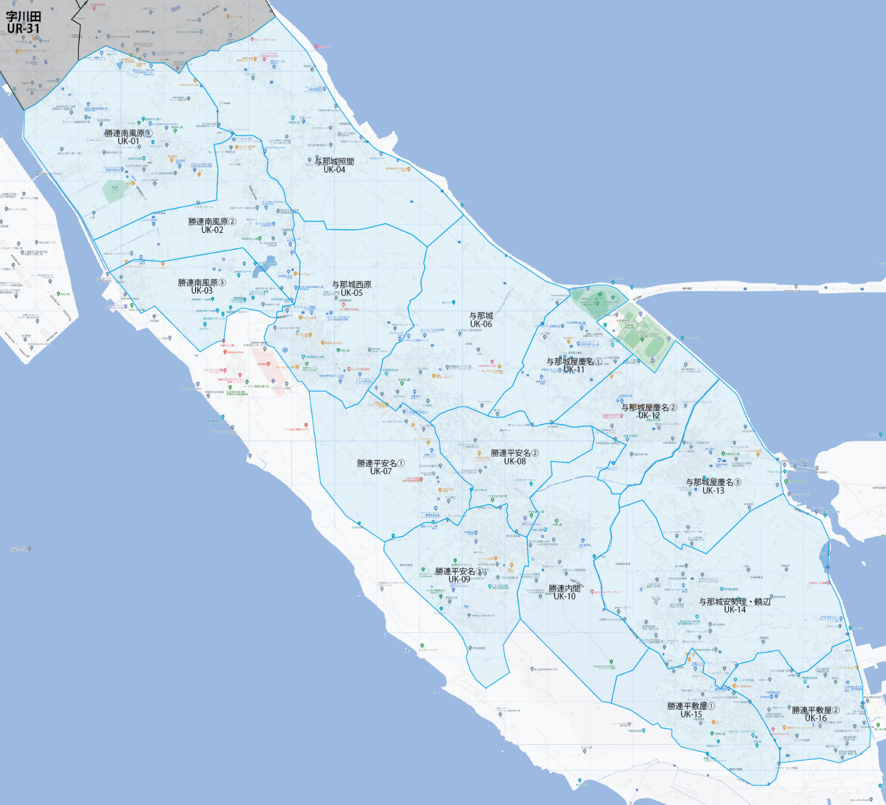

 |  |  |  |  |  |  |  |  | 2024-06-24 |  | 総部数
 |  |  |  |  |  |  |  | ①セグメントを選びます▶ | 軒並 | 配布部数 | 軒並 | 集合 | 戸建
 |  |  |  |  |  |  |  |  | 合計 | 0 | 5730 | 1450 | 4230
▼②選択するエリアに「1」を入力 |  |  |  |  |  |  | ▼②選択するエリアに「1」を入力 |  |  | ▲③合計値が表示されます
配布期間2週間
選択 | 図番 | 町域 | 配布部数 | 軒並 | 集合 | 戸建 | 選択 | 図番 | 町域 | 配布部数 | 軒並 | 集合 | 戸建
 | UK-01 | 勝連南風原① | 0 | 370 | 100 | 270 |  | UK-09 | 勝連平安名③ | 0 | 300 | 110 | 180
 | UK-02 | 勝連南風原② | 0 | 340 | 150 | 190 |  | UK-10 | 勝連内間(勝連小学校) | 0 | 280 | 50 | 230
 | UK-03 | 勝連南風原③ | 0 | 220 | 70 | 150 |  | UK-11 | 与那城屋慶名①(与那城小) | 0 | 240 | 80 | 160
 | UK-04 | 与那城照間 | 0 | 340 | 60 | 270 |  | UK-12 | 与那城屋慶名②(与那城運動公園) | 0 | 390 | 40 | 350
 | UK-05 | 与那城西原 | 0 | 450 | 160 | 280 |  | UK-13 | 与那城屋慶名③(兼久商店) | 0 | 380 | 60 | 320
 | UK-06 | 与那城 | 0 | 420 | 130 | 280 |  | UK-14 | 与那城安勢理・饒辺 | 0 | 400 | 70 | 330
 | UK-07 | 勝連平安名① | 0 | 290 | 130 | 160 |  | UK-15 | 勝連平敷屋①(平敷屋公園) | 0 | 310 | 40 | 270
 | UK-08 | 勝連平安名② | 0 | 500 | 80 | 410 |  | UK-16 | 勝連平敷屋②(平敷屋小学校) | 0 | 500 | 120 | 380

